Datos personales
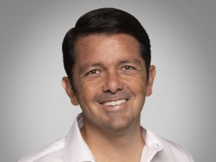

Nombres: | Francisco Eduardo
Apellidos: | Jiménez Sánchez
Facebook: | https://www.facebook.com/panchojimenezs
Twitter: | @panchojimenezs
Descripción: | Candidato a la Alcaldía de Guayaquil

